学習方法について
パイザを使用したJava学習まとめ

・学習方法について
 | パイザにはここまでやればこのランクの問題ができるという指針があるので、それに沿って学習してます。
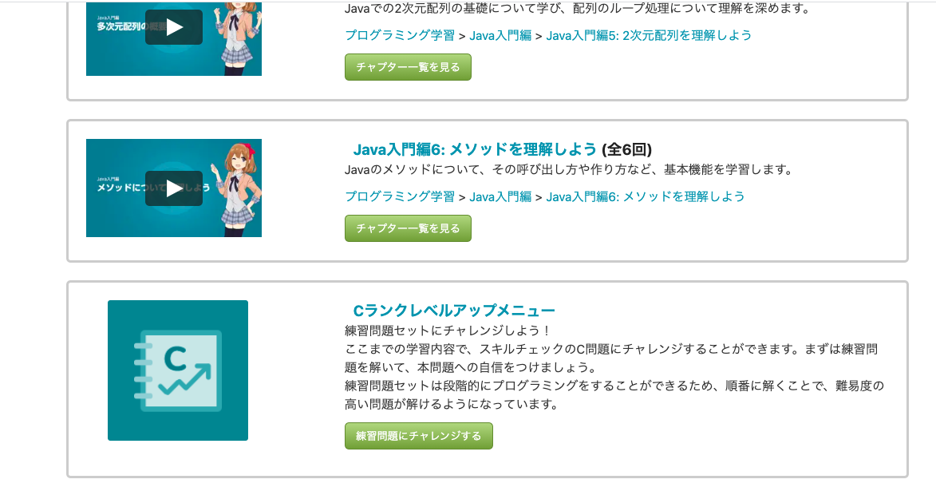

 | プラスで公開可能な問題集です。
 | スキルチェックの方が問題数が多いのでたまにやりますが、SNSなど含めソースやヒントになるものも全て非公開が義務付けられています。
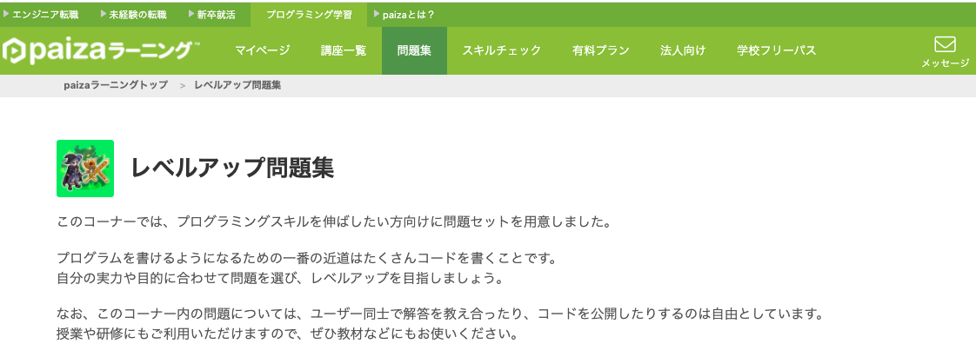

 | ★問題集のコード確認で入力される数値以外に確認したい時
 | 動画学習の画面で確認できる

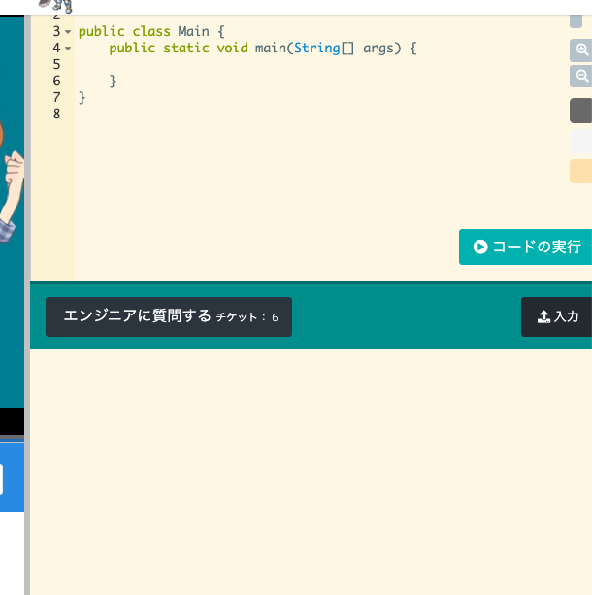
ここにソースを貼り付け
入力したい値を入れて「コードの実行」
入力・出力を切替

動画学習
多次元配列

 | ２次元配列の作成
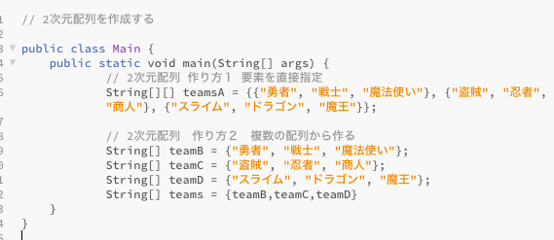

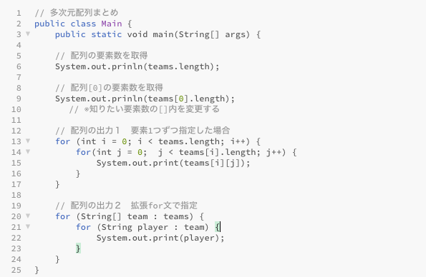
lengthは（）なし。注意
1.teams[0〜x行]を「team」に取得
2.取得したteamの0番目の要素から「player」に代入
3.playerにはteams[x][y]の値が入る

問題集
10/1、2
改行有無の出力の違い
動画学習だと「println」（改行あり）の使用が多いため、改行なしの場合すぐに出て来なかった。

